Tabele zbiorcze
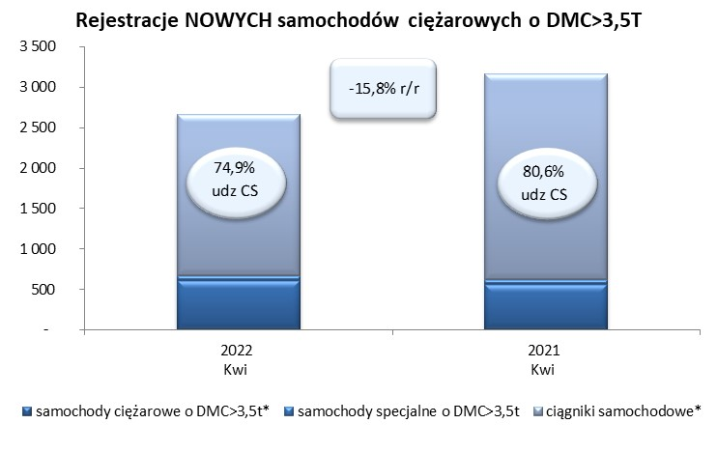
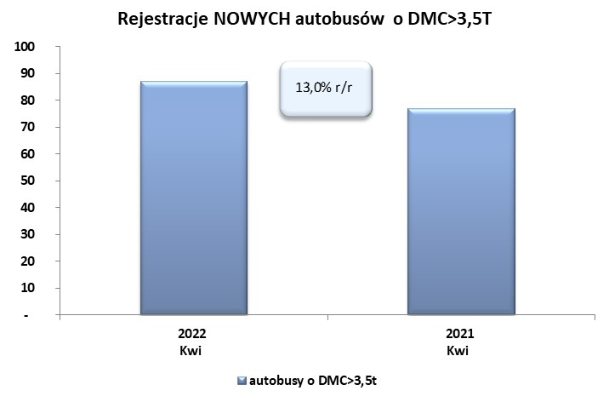
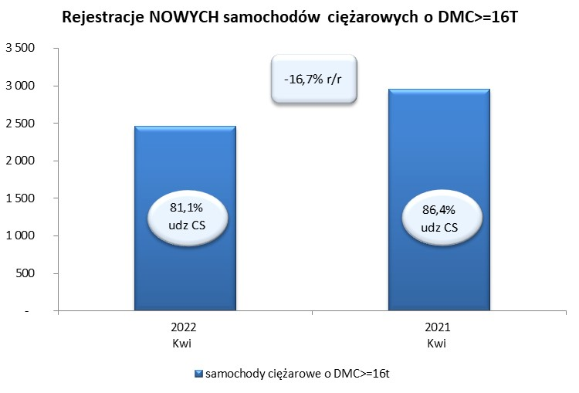
 |  |  |  |  |  | 2022-05-05
PZPM na podstawie danych CEP |  |  |  |  |  | sztuki
PIERWSZE REJESTRACJE NOWYCH POJAZDÓW UŻYTKOWYCH O DMC>3,5T
 | 2022 Kwi | 2021 Kwi | % zmiana r/r | 2022 Sty - Kwi | 2021 Sty - Kwi | % zmiana r/r
SAMOCHODY CIĘŻAROWE - RAZEM | 2,665 | 3,166 | -15.8% | 9,882 | 10,634 | -7.1%
samochody ciężarowe o DMC>3,5t* | 606 | 558 | 8.6% | 2,174 | 2,081 | 4.5%
samochody specjalne o DMC>3,5t | 63 | 57 | 10.5% | 253 | 244 | 3.7%
ciągniki samochodowe* | 1,996 | 2,551 | -21.8% | 7,455 | 8,309 | -10.3%
AUTOBUSY - RAZEM | 87 | 77 | 13.0% | 411 | 384 | 7.0%
RAZEM POJAZDY UŻYTKOWE | 2,752 | 3,243 | -15.1% | 10,293 | 11,018 | -6.6%
*/ Nie uwzgledniono rejestracji własnych marek krajowych producentów

